Hoja1
Ejercicio 11: Combiación de Factores

PRIMERA PARTE

Cuál será el VRN por metro cuadrado de un edificio de departamentos en la Ciudad de Aguascalientes, de 2,000 m2 aplicando los factores de:
1. Interciudad
2. Sismicidad
3. Economía de Escala

Cita la fuente y el valor publicado
Obtén el Factor resultante multiplicando los 3 factores analizado
Obtén el VRN aplicable.
 |  |  |  |  |  |  |  |  | NOTA: LOS FACTORES SIEMPRE SE MULTIPLICAN
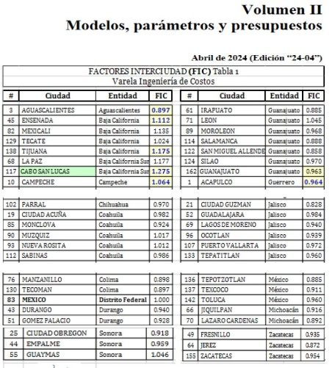
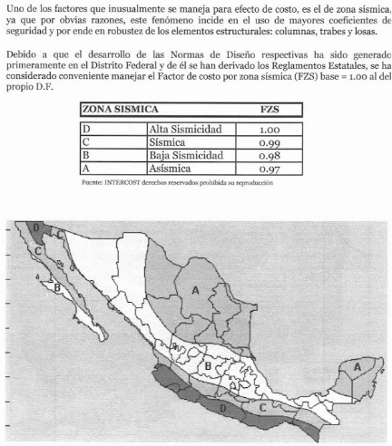
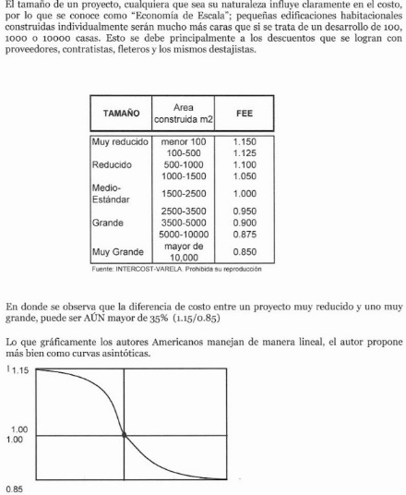
 |  |  |  | 1 | 2 | 3
 |  |  | VRN | FIC | FZS | FEE | F. RESULTANTE | VRN AGS
 | C7 SHF |  | $26,813.28 | 0.897 | 0.98 | 1.00 | 0.87906 | $23,570.48
 | FUENTE: | VARELA

SEGUNDA PARTE

Tenemos un presupuesto para una casa de 200 m2 en Mérida, queremos estimar cuánto nos costaría construir una casa similar pero de 240 m2 en Manzanillo, Col.
Usando los factores interciudad, sismicidad y superficie, ¿Cuál sería el costo de la construcción?
PRESUPUESTO: | $2,000,000.00
m2 | 200

 |  | VUM mer |  | FIC | FZS | FSU
 |  |  | MANZANILLO | 0.898 | 1 | 240
 |  |  | MÉRIDA | 1.009 | 0.97 | 200 | F. RESULTANTE |  | NOTA:
 |  |  |  | 0.890 | 1.031 | 0.964 | 0.8847 |  | ^ =ALT 94

 |  |  | $/m2
 |  | MERDIDA | $10,000.00
 |  | MANZANILLO | $8,846.62

